修改
宁波品秀美容科技有限公司 宁波高新区江南路1528号高新科技广场2号楼10楼 电话：0574-27889688 传真：0574-27889655 sales@hair-brushes.com lucky@jsiu.com
订单
供货商： |  |  |  |  | 订单号 | EC-D1-PINK
电话： |  |  |  |  | 日期 | 2025年09月03日
联系人： |  |  |  |  | 订单安排人
产品编号 | 产品图片 | 描述 | 数量/个 | 单价 | 金额 | 包装方式
EC-D1-PINK | 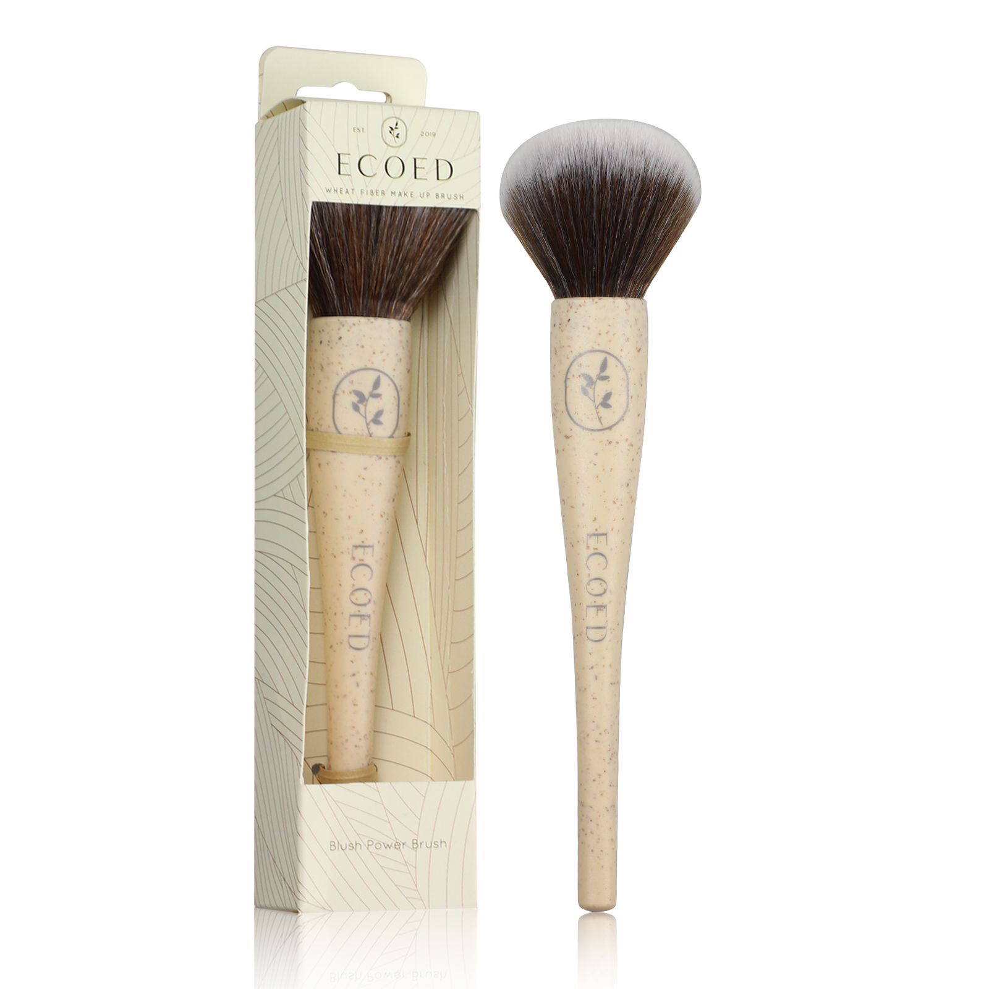 | <TODO (value not filled - fill with product description/requirement #not product name/title from PO usually the second/third column in product table of PO file with description/requirement of the ordered product, mustfill*)> | 0PCS | ¥0.00

 | 以上价格含税运含包装
进仓地址：
付款方式: |  |  |  |  | 色卡 | Logo
交货时间: | 2025年09月18日
箱规:
产前确认样:
出货样:
注意事项:

 | 宁波品秀美容科技有限公司
 | ---------------------- |  |  | ----------------------

